TP_T_SPE
ID (335) | Clst | type | Titre | Détails | Chapitre | Liste du Matériel élèves (9x), sur chariot | Paillasse élève ou salle | Paillasse prof ; hotte | Solutions pour 1 groupe de 18 | Remarques ou consignes | Achat
300 | 0 |  | Pas de TP ou finalisation du cycle de TP
301 | 0 | chi | TP - pH et concentration en ions oxonium | Mesurer le pH de solutions d’acide chlorhydrique (H3O+, Cl-) obtenues par dilutions successives d’un facteur 10 pour tester la relation entre le pH et la concentration en ion oxonium H3O+ apporté. |  | - poire à pipeter - pH-mètres - solutions tampons - 1 fiole jaugée de 100 mL + bouchon - 1 bécher 150 mL - 1 bécher 100 mL - 1 bécher 50 mL | ordinateurs avec regressi, latispro | - solution mère en acide chlorhydrique (H+, Cl-) 0,1 mol/L - bécher de 250 mL - pipettes jaugées : 9x10 mL et quelques pipettes de 20 mL – 5 mL pour brouiller les pistes - compte-gouttes
302 | 7 | chi | TP – Étalonnage conductimétrique | Mesurer une conductance et tracer une courbe d’étalonnage pour déterminer une concentration |  | - 2 béchers de 100mL format haut - 1 conductimètre - 1 fiole de 100mL - 1 pipette de 5mL |  | - solution de chlorure de sodium 5L : 0,1M ; 0,05 ; 0,01 ; 0,0075 ; 0,005 ; 0,0025 - solution de chlorure de sodium 5L : 0,0065M (inconnue) - 2 bains marie à 25°C sous la hotte - 1 bain marie à 40°C sous la hotte - solution étalon pour régler les conductimètres + tournevis - le grand thermomètre | solution de chlorure de sodium 0,0065M (inconnue) : 1L solution étalon de 0,05M : 2L
303 | 8 | chi | TP – Titrage pH-métrique | Réaliser une solution de concentration donnée en soluté apporté à partir d’une solution de titre massique et de densité fournis. Mettre en œuvre le suivi pH-métrique d’un titrage ayant pour support une réaction acide-base. |  | pipette jaugée de 20 mL pipette jaugée de 5 mL poire à pipeter fiole jaugée de 100 mL pHmètre solutions tampons pH=4 et pH=7 agitateur magnétique barreau aimanté 2 béchers de 50 mL bécher de 100 mL compte-goutte | burette graduée pince pour la sonde pH-métrique | 1 grand bécher pour la solution de vinaigre commercial 1 bouteille de Vinaigre à 12° (il faudra 1L pour 1 classe entière) 1 solution de soude 2,0.10-1 mol/L (1 L ) : 500 mL par groupe de 18 1 grand bécher pour la solution de soude
304 | 14 | chi | TP – Titrage conductimétrique | Mettre en œuvre le suivi conductimétrique d’un titrage. |  | - 2 béchers de 50 mL - 1 bécher de 250 mL - Agitateur magnétique + Barreau aimanté - Conductimètre + solution étalon + grand thermomètre - Pipette jaugée de 10 mL + poire à pipeter - 1 éprouvette graduée de 100 mL | - Burette graduée de 25 mL - pince pour la sonde | - Solution DESTOP diluée 100 fois (500 mL par groupe de 35) + 1 grand bécher - Solution acide chlorhydrique de concentration 2,5.10-2 mol/L (1L par groupe de 35) + 1 grand bécher
332 |  | chi | TP – Suivi cinétique d’une réaction (2 versions) | voir les versions « chrono » ou « sysam » |  | voir les versions « chono » ou « sysam » | voir les versions « chono » ou « sysam » | voir les versions « chono » ou « sysam »
305 | 15 | chi | TP – Suivi cinétique en chimie(version chronomètre) |  |  | - 10 tubes à essais + 1 porte tube + 1 bouchon - 1 bain marie + thermomètre (1 bain-marie pour 2 paillasses suffit) - 2 burettes graduées 25mL - 1 éprouvette graduée de 10 mL - 2 béchers de 100 mL - 1 chronomètre - 1 flacon d’acide sulfurique à 1 mol/L |  | - 1L solution d’iodure de potassium (K+; I-) à 0,10 M avec dispensette réglée sur 5 mL - 0,5L solution d’eau oxygénée à 0,1M avec dispensette réglée sur 1 mL - 0,5 L par groupe de 18 : Solution mère de diiode notée So : de concentratio 0,01 mol/L avec un grand bécher - bidon de récupération pour le diiode.
306 |  | chi | TP – Suivi cinétique en chimie(version Sysam) |  |  | Voir la version chronomètre + - 1 Sysam- 1 spectrophotomètre pour Sysam |  | Voir version avec chronomètre + - boîtes de cuves pour spectrophotomètre - pipettes pasteurs
307 |  | chi | TP – facteurs cinétiques et catalyseur (en cours) | Mettre en évidence des facteurs cinétiques et l’effet d’un catalyseur Peut-être fait en manip prof en cours, en particulier avec des classes à 18. |  | - 2 éprouvettes graduée de 10 mL - 2 béchers de 50 mL - 2 béchers de 100 mL - 6 tubes à essais - casserole pour bain marie - Bec électrique - compte-goutte Solutions dans les flacons : - solution de H2SO4 à 1 mol.L-1 (250 mL) - solution de KI à 0,1 mol.L-1 (500 mL) - solution de H2O2 à 1 volume (0,1 mol/L) (500 mL) - solution de KMnO4 à 0,02 mol.L-1 (50 mL) |  | Pour 35 élèves : - solution de H2C2O4 à 0,5 mol.L (2,5 L) : dispensette réglée sur 10 mL - solution de chlorure de fer III à 0,2 mol.L-1 +bécher (50 mL) - solution de H2O2 à 10 volumes (1 mol/L) +bécher (200 mL) - Une solution de H2O2 commerciale pour la réaction avec le Platine pour manip prof - pipette plastique pour prélever la solution de Fer III - cuve à spectrophotomètres. - glace - bidon de récupération de diiode I2 - bidon de récupération de Manganèse Mn2+ |  |  | - préparer de la glace - acheter un navet
308 | 9 | chi | TP - Vitesse volumique d’une réaction | Mettre en œuvre une méthode physique pour suivre l’évolution d’une concentration et déterminer la vitesse volumique de formation d’un produit ou de disparition d’un réactif. |  | - 2 béchers de 25 mL - 2 comptes-gouttes en plastique - colorimètre - feutre pour verrerie |  | - cuves à spectrophotomètre + bouchons - sysam - bidon de récupération de diiode I2 - câbles - bac pour les cuves sales | - solution de KI à 1 mol.L-1 - solution de peroxodisulfate de sodium (2Na++S2O82- ) à 2,5.10-2 mol.L-1 | pour 2 classes de 35 élèves : 200 mL de chaque solution
309 | 10 | chi | TP – Les équilibres chimiques | Mettre en évidence la présence de tous les réactifs dans l’état final d’un système siège d’une transformation non totale, par un nouvel ajout de réactifs. Déterminer la valeur du quotient de réaction à l’état final d’un système, siège d’une transformation non totale, et montrer son indépendance vis-à-vis de la composition initiale du système à une température donnée. |  | - flacon de solution de chlorure de sodium (Na+,Cl-) 0,1 mol/L - flacon de solution d'hexacyanoferrate(III) de potassium 0,1 mol/L - flacon de solution de thiocyanate de potassium 0,1 mol/L - 1 pipette graduée de 5 mL - 1 pipette jaugée de 5 mL - 1 pipette jaugée de 10 mL - 3 tubes à essais sur leur support - 3 béchers de 25 mL (pas grave si plus grand) - 2 béchers de 100 ou 150 mL - 1 pH-mètre et solutions tampon - 2 poires à pipeter - 3 compte-gouttes - 1 feutre |  | - bidon de récupération pour les ions argent Ag+ | - solution de nitrate d'argent (Ag+,NO3-) 0,1 mol/L : 500 mL pour 18 élèves - solution de sel de Mohr de concentration 0,1 mol/L en Fe2+ : 500 mL pour 18 élèves - solution de chlorure de sodium (Na+,Cl-) 0,1 mol/L dans les flacons (qques gouttes pour les tests) - solution d'hexacyanoferrate(III) de potassium 0,1 mol/L dans les flacons (qques gouttes pour les tests) - solution de thiocyanate de potassium 0,1 mol/L dans les flacons (qques gouttes pour les tests) - 3 solutions d'acide éthanoïque de concentration C1 = 0,1 mol/L, C2 = 0,01 mol/L et C3 = 0,005 mol/L : 500 mL de chaque solution pour 18 élèves - 3 grands béchers marqués C1, C2 et C3
310 | 11 | chi | TP – Transfert spontané d'électrons | Illustrer un transfert spontané d’électrons par contact entre réactifs et par l’intermédiaire d’un circuit extérieur. Réaliser une pile, déterminer sa tension à vide et la polarité des électrodes, identifier la transformation mise en jeu, illustrer le rôle du pont salin. |  | - Solution de sulfate de cuivre II à 0,10 mol/L (dans un flacon qui se referme) - Solution de sulfate de zinc II à 0,10 mol/L (dans un flacon qui se referme) - Ampèremètre - Conducteur ohmique de 1000 ohms - Lame de zinc - Lame de cuivre - pinces croco | - fils de connexions | - Ponts salins - Dispositif de la pile à la patate avec le réveil + patate | Un peu de solution de secours si un flacon se renverse : - Solution de sulfate de cuivre II à 0,10 mol/L et - Solution de sulfate de zinc II à 0,10 mol/L
311 | 12 | chi | TP – Constante d'acidité d'un couple acido/basique | Estimer la valeur de la constante d’acidité d’un couple acide-base à l’aide d’une mesure de pH. Mesurer le pH de solutions d’acide ou de base de concentration donnée pour en déduire le caractère fort ou faible de l’acide ou de la base. |  | - 1 pH-mètre + supports - solutions tampon 4 et 7- 1 bécher 100 mL - 2 béchers 50 mL | - 2 burettes sur support | - agitateurs magnétiques | - 5 L Solution d’acide éthanoïque de concentration c = 0,10 mol/L - 5 L Solution d'éthanoate de sodium de concentration c = 0,10 mol/L - 2 L solution HCOOH de concentration en soluté apporté C2 = 1,0·10-2 mol·L-1. - 2L solution (NH4+(aq) + Cl-(aq)) de concentration en soluté apporté C3 = 5,0·10-2 mol·L-1.
312 | 13 | chi | TP - synthèse(conditions initiales, rendement) | Mettre en œuvre un protocole de synthèse pour étudier l’influence de la modification des conditions expérimentales sur le rendement ou la vitesse. Mettre en œuvre un protocole de synthèse conduisant à la modification d’un groupe caractéristique ou d’une chaîne carbonée. | matériel pour 1 montage prof (sans la CCM et la recristallisation) | - Pierre ponce - Valet - Eprouvette de 50 mL - Balance + Coupelle de pesée - 3 Béchers 50 mL - Bécher 500 mL - Compte-goutte - Spatule - Büchner avec son papier filtre - Rouleau de papier pH - Entonnoir (petit) | - Alcool benzylique - Acide benzoïque - Solution de KMnO4 à 0,30mol/L - Acide sulfurique concentré - Acide chlorhydrique concentré - Carbonate de sodium - Ethanol | Montage à reflux avec ampoule de coulée : support élévateur, chauffe-ballon, bicol ou tricol, ampoule de coulée, réfrigérant à boules, clips, graisse, support, noix, pinces | 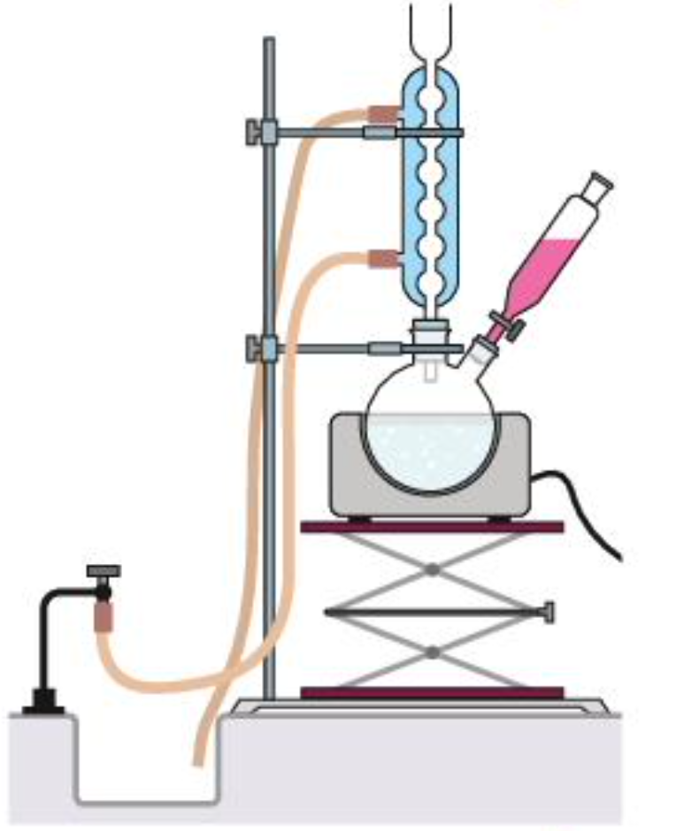
334 |  | chi | TP - électrolyse : Constitution et fonctionnement d’un électrolyseur | Identifier les produits formés lors du passage forcé d’un courant dans un électrolyseur. Relier la durée, l’intensité du courant et les quantités de matière de produits formés.
313 | méca01 | phy | TP – Décrire un mouvement | Réaliser et/ou exploiter une vidéo ou une chronophotographie pour déterminer les coordonnées du vecteur position en fonction du temps et en déduire les coordonnées approchées ou les représentations des vecteurs vitesse et accélération. Repère de Frenet
314 | méca02 | phy | TP – Trajectoire dans le champ de pesanteur | Utiliser des capteurs ou une vidéo pour déterminer les équations horaires du mouvement du centre de masse d’un système dans un champ uniforme.
315 | méca03 | phy | TP – Énergie mécanique | Étudier l’évolution des énergies cinétique, potentielle et mécanique. Chute de bille et de balle de pingpong, dans un fluide (accélération + vitesse constante), pendule amorti et non.
316 | méca04 | phy | TD – Kepler
317 | onde01 | phy | TP – La diffraction | Illustrer et caractériser qualitativement le phénomène de diffraction dans des situations variées. Exploiter la relation donnant l’angle caractéristique de diffraction dans le cas d’une onde lumineuse diffractée par une fente rectangulaire en utilisant éventuellement un logiciel de traitement d'image.
318 | onde02 | phy | TP – Interférences | Tester les conditions d’interférences constructives ou destructives à la surface de l’eau dans le cas de deux ondes issues de deux sources ponctuelles en phase. Exploiter l’expression donnée de l'interfrange dans le cas des interférences de deux ondes lumineuses, en utilisant éventuellement un logiciel de traitement d'image. |  | - Ecran - fentes d’Young- laser rouge- grande règle - mètre-ruban - smartphone (fourni par l’élève) |  | - cuve à ondes - lasers de différentes couleurs - montage interférence sur chariot
319 | optic01 | phy | TP – La lunette astronomique | Réaliser une maquette de lunette astronomique ou utiliser une lunette commerciale pour en déterminer le grossissement. Vérifier la position de l'image intermédiaire en la visualisant sur un écran. |  |  | - 1 banc d'optique - 1 lanterne + cavalier- 1 écran - 2 portes lentilles + cavaliers- lentilles boîte de 4 lentilles : 50, 100, 200 et divergente | - 2 lentilles 330 et 500 mm |  |  | Vérifier que ce matériel est dispo : - 6 lentilles de précision Ø40 mm (focales +100 (x2), +125, +300 et +500 mm) - 1 jeton objet "F" en métal (réf. 212080) - 1 jeton millimétré (réf. 204740) réf Ovio Jeulin + alimentation 3V pour avoir moins de lumière et ne pas être ébloui
320 | élec01 | phy | TP – Rappels d’électricité | Mesurer une tension et une intensité. Exploiter la loi des mailles et la loi des nœuds dans un circuit électrique comportant au plus deux mailles. |  | - Résistances : 10, 47, 470 Ω - 2 lampes (L1 et L2) - 1 plaque de montage - 3 multimètres | - alimentation 6-12 V | - fils électriques
321 | élec02 | phy | TP – Charge et décharge d'un condensateur | Étudier la réponse d’un dispositif modélisé par un dipôle RC. Déterminer le temps caractéristique d'un dipôle RC à l’aide d’un microcontrôleur, d’une carte d’acquisition ou d’un oscilloscope |  | - 1 interrupteur double (les petits) - résistances : 1 - 4,7 - 10 kΩ- condensateurs : 0,1 - 0,22 - 1 µF - 1 plaque de montage | - alimentation 6-12 V - sysam latispro | - fils électriques Montage prof : - générateur 6V, - C = 1027 µF, - R = 10 kΩ - 1 chronomètre, - 1 lampe (déjà dans un bac) |  | montrer en début de TP la charge et la décharge d'un condensateur de grande capacité, avec une lampe
322 | 20 | phy | TP – Thermodynamique | Suivre et modéliser l’évolution de la température d’un système incompressible. Effectuer l’étude énergétique d’un système thermodynamique. voir livre p. 399 et 401
323 | 2 | phy | TD/cours – Transformation nucléaire
324 | 1 | phy | TP – Constitution et fonctionnement d’un électrolyseur | Identifier les produits formés lors du passage forcé d’un courant dans un électrolyseur. Relier la durée, l’intensité du courant et les quantités de matière de produits formés. |  | - électrolyseur - 2 tubes à hémolyse gradués avec bouchons adaptés - multimètre - chronomètre - éprouvette graduée 100 mL | - générateur de tension continue, réglable - 2 supports avec pinces | - fils électriques - 3L de solution de sulfate de sodium à 0,5 mol/L - grand bécher avec entonnoir pour récupérer la solution - allumettes - buchettes
325 | fluid01 | phy | TP – Poussée d’Archimède.
326 | fluid02 | phy | TP - Écoulement permanent d’un fluide(relation de Bernoulli)
327 | onde03 | phy | TP - Effet Doppler | L'effet Doppler Exploiter l’expression du décalage Doppler en acoustique pour déterminer une vitesse. |  | - 1 résistance de 10 kΩ - 1 photo diode - 1 plaque de montage - 1 émetteur US avec du scotch- 1 récepteur US - 1 laser - 1 support boy | - latispro sur ordis - fichier "doppler latispro" accessible dans documents partagés | - 1 interface sysam- des câbles (beaucoup !)
328 | élec03 | phy | TP – rendement d’une cellule photovoltaïque.
329 | son01 | phy | TD acoustique ? | Illustrer l'atténuation géométrique et l'atténuation par absorption.
330 | élec04 | phy | TP – Caractéristique d'un dipôle | Exploiter la caractéristique d’un dipôle électrique : point de fonctionnement, modélisation par une relation du type U = f(I). Représenter et exploiter la caractéristique d’un dipôle. |  | - 2 multimètres - 1 boite à décades de résistances - 1 pile plate - 1 résistance de 10 ohm - 1 diode - 1 lampe L1 - 1 plaque de montage - 2 pinces croco | - alimentation 6-12 V - ordis avec latispro ou regressi | - fils électriques |  |  | Boîter avec bornes de sécurité pour pile plate de 4,5V
331 | élec05 | phy | TP – Caractéristiques d'un condensateur | Identifier et tester le comportement capacitif d'un dipôle. Illustrer qualitativement, par exemple à l'aide d'un microcontrôleur, d’un multimètre ou d'une carte d'acquisition, l'effet de la géométrie d'un condensateur sur la valeur de sa capacité.
333 | méca04 | phy | TP -mouvement dans un champ électrique
335 |  | phy | TD effet Doppler |  |  | ordinateur-audacity

